第一次ゴール
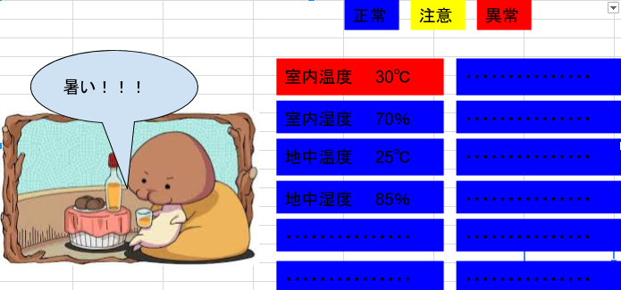

担当部分
サーバー系
・XAMMPのインストール
・データベース構築
・データベースとの接続
・データベースへの登録
・データベースからの出力
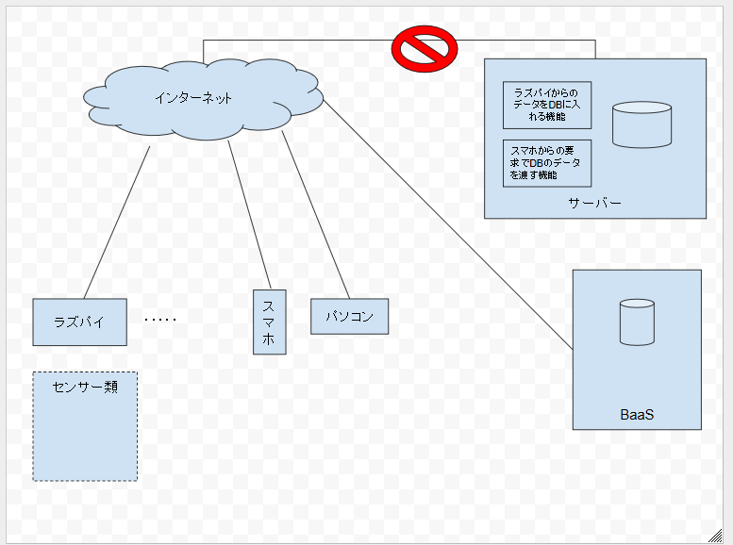

画面は全員で総当たり

センサー系
・データをHttpのjisonにセット

田村さん
センサー製作
資料作成
絵作成
センサー － サーバ 間インターフェース
ー
I/F JSON 例
{"temp":99.9,"hum":99}

